Belegungsplanung 7.OG
Belegungsplanung 7. OG E 47

 | 1. | 2. | 7. | 8. | 11. |  | 14.
 | Georg Schroeder | Zahre Cinibulak | Sebastian Schweitzer | Tu Le | Aleksandra Drapczuk |  | Stefan Andrei
 |  | 3. |  | 9. | 12. |  | 15.
 |  | Sebastian Rademacher |  | Sascha Hahn | Martin Doran |  | Christian Schulz
 |  | 4. |  | 10. | 13. |  | 16.
 |  | Ute Schiller- Frankfurter |  | Lauren Nicklas | Maria Luisa Manca |  | Damian von Wenczowsky
 |  | 5. |  |  |  |  | 17.
 |  | Nick Davis |  |  |  |  | Benjamin Jeni
 |  | 6.
 |  | Okay Varkal
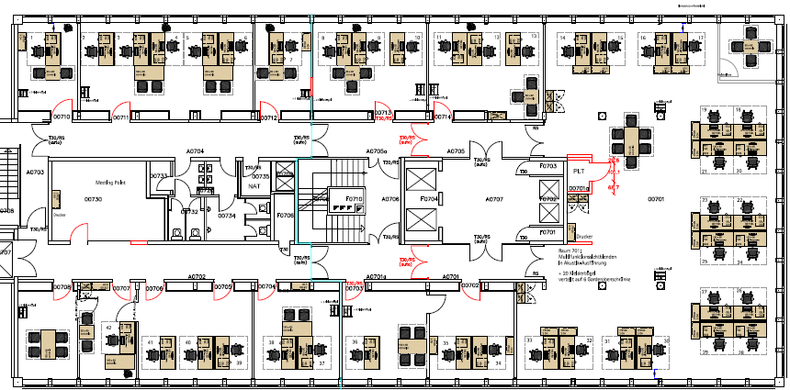

 |  |  |  |  |  |  |  | 18.
 |  |  |  |  |  |  |  | Mari Feijoo Villar
 |  |  |  |  |  |  |  | 19.
 |  |  |  |  |  |  |  | Andre Lapesch
 |  |  |  |  |  |  |  | 20. | 22.
 |  |  |  |  |  |  |  | Elisa Picasso | Michael Liebrand
 |  |  |  |  |  |  |  | 21. | 23.
 |  |  |  |  |  |  |  | Sigrid Vermeeren | Arturo Her- nandez Gamez
 |  |  |  |  |  |  |  |  | 24. | 26.
 |  |  |  |  |  |  |  |  | Meik Wortmann
 |  |  |  |  |  |  |  |  | 25. | 27.

 |  |  |  |  |  |  |  |  |  | 28.

 |  |  |  |  |  |  |  |  |  | 29.
 |  |  |  |  |  |  |  |  |  | Barbara Quecke

 | 42. | 39. | 37. | 36. | 34. | 30.
 | Achim Motte | Daniel Sieling | Hubert Sion | Jamel Ziani | Meike Strauß
 |  | 40. | 38. |  | 35. | 31.
 |  | Hannes Neumayer | Tri-Toan Nguyen |  | Yesim Ne-wiadomsky
 |  | 41. |  |  |  | 32.
 |  | Denis Tanner
 |  |  |  |  |  | 33.
 |  |  |  |  |  | Heinz Skrabania

